배경_컨셉
배경 리소스 기조
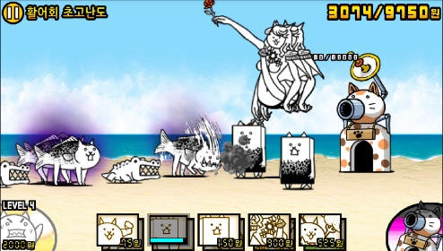 * 리소스 제작 시간을 고려하여, 디테일이 많이 들어간 형태보다는 심플한 형태 지향. * 상단: 스테이지 배경 컨셉을 표현하는 공간. * 중단: 유닛이 걸어다닌 공간. * 하단: 생산 버튼 등 UI가 배치될 공간. * 배경 리소스 비율은 24:9 * 배경보다는 캐릭터가 두드러져야 함.

번호 | 이름 | 파일명 | 활용처 | 컨셉 | 참고 이미지1 | 참고 이미지2
1 | 기본 배경1 | bg_Normal001 | 프로토타입의 스테이지 1~10의 배경 이미지 (정식 게임에서는 챕터1 배경으로 활용 예정) | - 게임 극초반부에 어울리는 분위기 - 누구나 떠올리는 1스테이지 배경. 단, 약간의 한국적인 느낌이 존재 (포인트) - 상단: 맑은 하늘 색상, 초록색 나무 및 돌이 존재 - 중단: 흙길 - 하단: 중단과 자연스럽게 이어지는 흙 지형. | 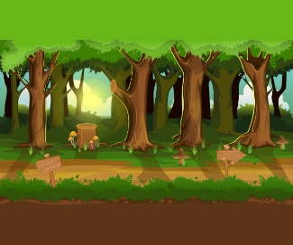 전체적인 분위기 참고 | 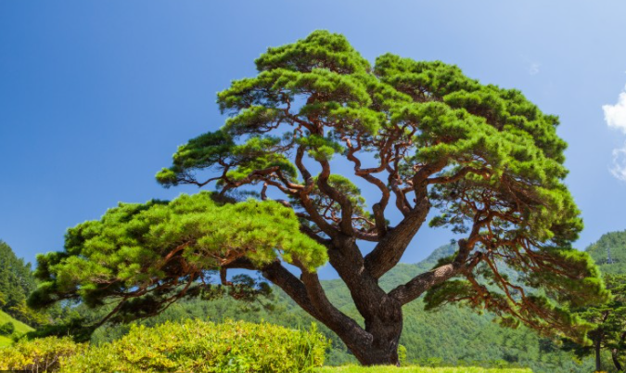 한국적인 오브젝트

